Leçon_1
 | Chapitre 2 : Le calcul matriciel
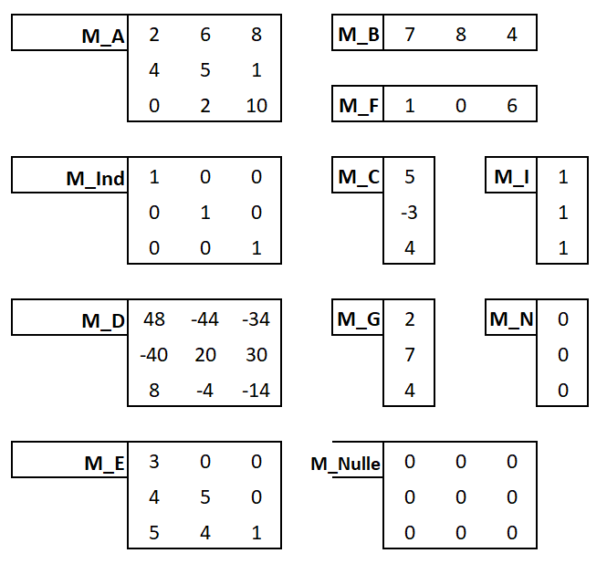
Présentation des Matrices et des Vecteurs

M_A | 2 | 6 | 8 |  | M_B | 7 | 8 | 4
 | 4 | 5 | 1
 | 0 | 2 | 10 |  | M_F | 1 | 0 | 6

M_Ind | 1 | 0 | 0 |  | M_C | 5 |  | M_I | 1
 | 0 | 1 | 0 |  |  | -3 |  |  | 1
 | 0 | 0 | 1 |  |  | 4 |  |  | 1

M_D | 48 | -44 | -34 |  | M_G | 2 |  | M_N | 0
 | -40 | 20 | 30 |  |  | 7 |  |  | 0
 | 8 | -4 | -14 |  |  | 4 |  |  | 0

M_E | 3 | 0 | 0 |  | M_Nulle | 0 | 0 | 0
 | 4 | 5 | 0 |  |  | 0 | 0 | 0
 | 5 | 4 | 1 |  |  | 0 | 0 | 0

L'addition sur les Matrices et sur les Vecteurs |  |  |  |  |  |  |  |  |  |  |  |  |  |  |  |  |  | A+E
A+E |  |  |  |  | B+F |  |  |  |  | A |  | + | E |  |  |  | =

 |  |  |  |  | C+N |  |  | N+C

 |  |  |  |  |  |  |  |  |  |  |  |  |  |  |  |  |  | B+F
 |  |  |  |  |  |  |  |  |  | B |  | + | F |  |  |  | =
La multiplication des Matrices et des vecteurs par une constante

2A |  |  |  |  | 3B |  |  |  |  |  | A |  |  |  |  |  |  | 2A

 |  |  |  |  | 4C |  |  | 5I

 |  |  |  |  |  |  |  |  |  |  | B |  |  |  |  |  |  | 3B

Que peut on dire de l'addition de vecteur et de matrice ?
les propriétés principales

La notion de transposition |  |  |  |  |  |  |  |  |  |  |  |  |  |  |  |  |  | Transposéé(A)
Trans(A) |  |  |  |  |  | A |  |  |  |  |  |  | A

 |  |  |  |  |  | C | 5
Transpose(C) | 5 | -3 | 4 |  |  |  | -3
 |  |  |  |  |  |  | 4
Qu'est-ce que l'on comprend sur la transposition pour le vecteur ? |  |  |  |  |  |  |  |  |  |  |  |  |  |  |  |  |  | C | 5
 |  |  |  |  |  |  |  |  |  |  |  |  |  |  |  |  |  |  | -3
 |  |  |  |  |  |  |  |  |  |  |  |  |  |  |  |  |  |  | 4
La multiplication Matrice - vecteur
 | Toutes les version d'Excel |  |  |  |  |  |  |  |  |  |  |  |  | A | 2 | 6 | 8
A*C | 24 |  |  |  |  |  |  |  |  |  |  |  |  |  | 4 | 5 | 1
 | 9 |  |  |  |  |  |  |  |  |  |  |  |  |  | 0 | 2 | 10
 | 34

 | On peut le faire aussi dans l'autre sens |  |  |  |  |  |  |  |  |  |  |  |  |  |  |  |  | A | 2 | 6 | 8
B*A |  |  |  |  |  |  |  |  |  |  |  |  |  |  |  |  |  |  | 4 | 5 | 1
 |  |  |  |  |  |  |  |  |  |  |  |  |  |  |  |  |  |  | 0 | 2 | 10
T(C)*A

T(C)*T(A) |  |  |  |  |  |  |  |  |  |  |  |  |  | B | 7 | 8 | 4 |  | 46 | 90 | 104

Que pensez vous la multiplication par le vecteur nul quelle que soit la matrice ?

A*N |  |  |  | D*N

 |  |  |  |  |  |  |  |  |  |  |  |  |  |  |  |  |  | C | 5
Que pensez vous la multiplication de la matrice Unité par un vecteur ? |  |  |  |  |  |  |  |  |  |  |  |  |  |  |  |  |  |  | -3
 |  |  |  |  |  |  |  |  |  |  |  |  |  |  |  |  |  |  | 4
Ind*C |  |  |  | C*ind
 |  |  |  |  |  |  |  |  |  |  |  |  |  | Ind | 1 | 0 | 0
 |  |  |  |  |  |  |  |  |  |  |  |  |  |  | 0 | 1 | 0
 |  |  |  |  |  |  |  |  |  |  |  |  |  |  | 0 | 0 | 1

Que peut on dire de la multiplication d'une matrice avec un vecteur ?
les propriétés principales

